A3.3 Valutazione dei rischi AI
A3.3 Modello del piano AAP: valutazione dei rischi relativi all’approvvigionamento idrico: Approvvigionamento idrico «Modello»

Esempio di valutazione dei rischi relativi all’approvvigionamento idrico

Schema di valutazione (semplice):
Probabilità di accadimento elevata, potenziale di danno basso |  |  |  |  |  |  |  |  | 1
Probabilità di accadimento elevata, potenziale di danno elevato |  |  |  |  |  |  |  |  | 3
Probabilità di accadimento bassa, potenziale di danno basso |  |  |  |  |  |  |  |  | 0
Probabilità di accadimento bassa, potenziale di danno elevato |  |  |  |  |  |  |  |  | 2

 | Natura | Piene/inondazioni | Maltempo/tempesta | Ondata di freddo | Siccità | Terremoti/frane | Grandi incendi/incendi di superficie | Epidemia/pandemia | Guasti | Inquinamento delle risorse | Guasto della risorsa più importante | Guasto dei principali luoghi di prelievo | Guasto elettrico fino a una settimana | Attentati | Sabotaggio IT/sistemi di automazione e telecontrollo | Attentati con sostanze biologiche | Attentati con sostanze chimiche
Infrastruttura
Zone di protezione delle acque sotterranee
Captazione
Trattamento
Sollevamento
Stoccaggio
Distribuzione
Processi
IT/sistemi di automazione e telecontrollo
Comunicazione
Azienda
Condotta
Fontaniere
Collaboratori
Valutazione globale dei rischi

Schema di valutazione (differenziato)
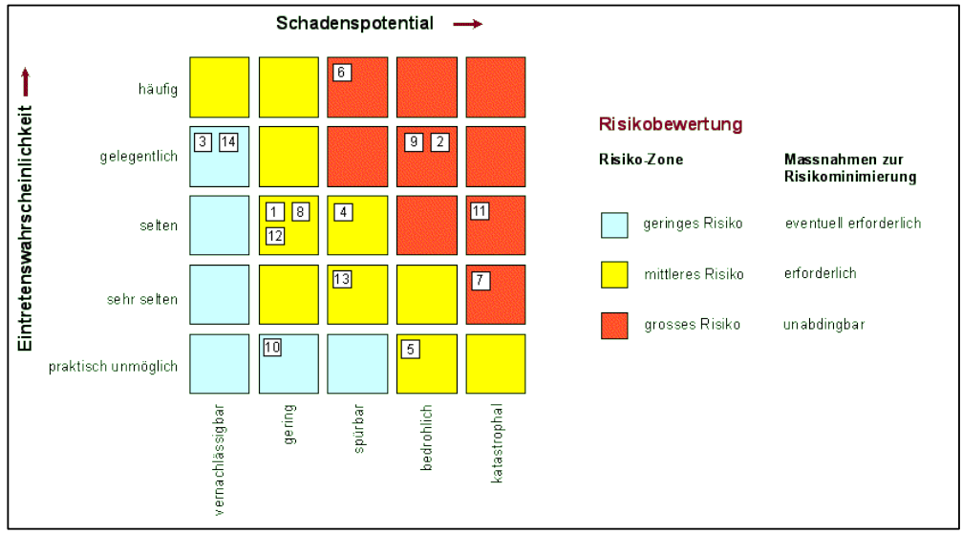

Possibili rischi per l’approvvigionamento idrico conformemente a Kataplan:

Natura | Tecnica |  |  |  |  |  |  |  |  |  |  |  | Azienda
Maltempo | Penuria di elettricità/Guasto elettrico (locale, regionale o su vasta scala) |  |  |  |  |  |  |  |  |  |  |  | Sabotaggio
Siccità | Guasto del servizio di telefonia mobile |  |  |  |  |  |  |  |  |  |  |  | Attacchi informatici
Inondazioni | Incidente in una centrale nucleare |  |  |  |  |  |  |  |  |  |  |  | Pandemia
Terremoto | Fatica dei materiali
Frane | Incidenti durante il trasporto
 | Danni causati dall’intervento umano (ad esempio lavori edili, agricoltura)

A4.3 Materiale per misure immed
A4.3 Modello della documentazione AAP: materiale per misure immediate
Approvvigionamento idrico «Modello»

Materiale per misure immediate

 | Sul posto | Deposito regionale | Comune | Cantone
Riserve IBC da 1000 l (Intermediate Bulk Container)
Numero
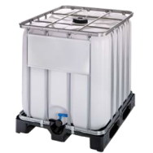
Adattatore IBC (IBC-55)
Numero
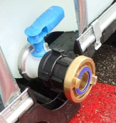
Raccordi transitori Storz
Numero Storz 110-75
Numero Storz 75-55
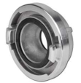
Raccordi transitori con filettatura per latte
Numero NW 50 - Storz 75
Numero NW 65 - NW 50
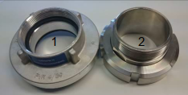
Giunti ciechi (Storz 55)
Numero
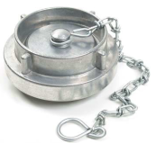 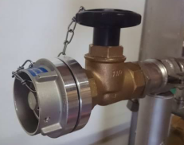
Chiave Storz (Storz 55/75)
Numero

Stazioni di distribuzione
Numero
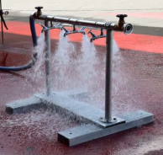
Tappi di chiusura (DN 20)
Numero
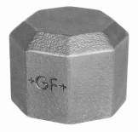 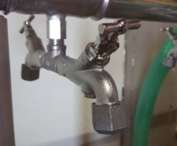
 | AI sul posto | AI regionale | Comune | Cantone
Flessibili per acqua potabile (Storz 55, PN 16)
Numero Lunghezza 5 m
Numero Lunghezza 20 m
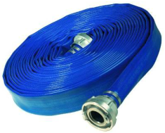
Chiave per idranti
Numero

Ponti per flessibili
Numero
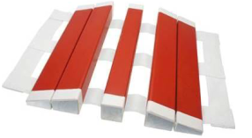
Vasche da 5000 l
Numero
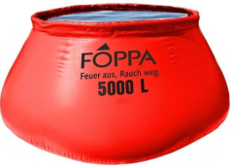
Vasche per acqua greggia da 1800 l ciascuna (non per acqua potabile)
Numero
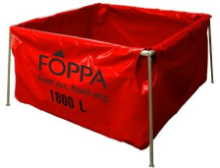
Rompigetto (Storz 55)
Numero
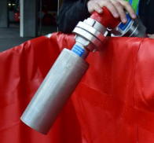
Sdoppiatore a Y (1x Storz 75, 2x Storz 55)
Numero
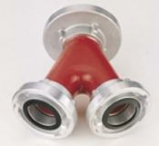
Gruppo elettrogeno d’emergenza mobile
Numero
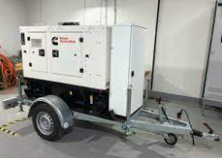
Motopompa
Numero
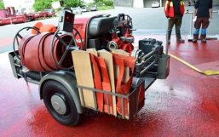
 | AI sul posto | AI regionale | Comune | Cantone
Tubi di aspirazione per acqua potabile (Storz 75, 2 m)
Numero
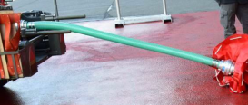
Apparecchio per l’asciugatura dei tubi (Storz 55)
Numero
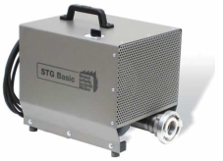
Sigilli
Numero

Mezzi di disinfezione per superfici
Numero

Guanti monouso
Numero

Copriscarpe monouso
Numero
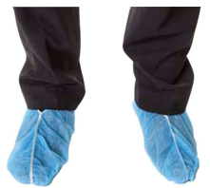
Trasporto materiale su strada
Numero
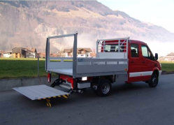
Trasporto di materiali via aereo
Numero di elicotteri
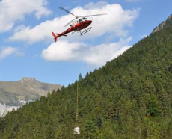
Trasporto di acqua potabile su strada
Numero di pick-up
Numero di autocisterne per il latte
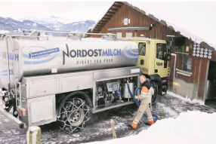 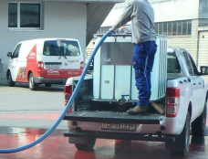
 | AI sul posto | AI regionale | Comune | Cantone
Valvole di riduzione della pressione

Valvole di scarico della pressione

Trattamento dell’acqua
Numero con irradiazione UV
con composti del cloro (ipoclorito)
con ultrafiltrazione (processo a membrana)
Impianti mobili di trattamento dell’acqua potabile
Impianti mobili di disinfezione

Acqua potabile
acqua potabile confezionata in contenitori
Acqua minerale ai sensi della dichiarazione d’intenti dell’SMS del 15 settembre 2015

Sacchi di sabbia / Impianti di riempimento

